РФ
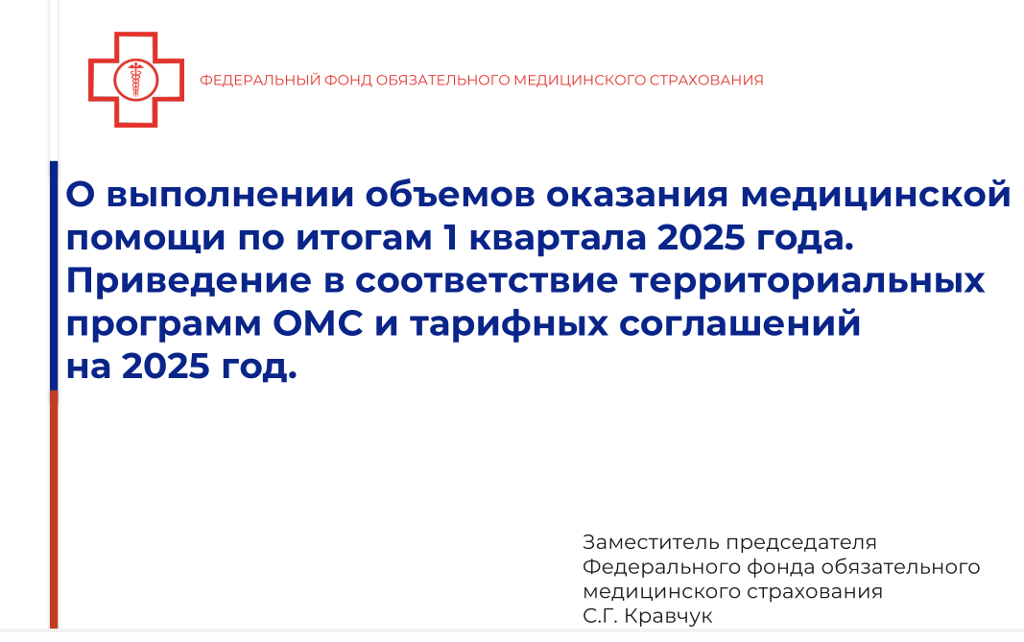
Из доклада на селекторном совещании Минздрава РФ от 22.05.2025г.

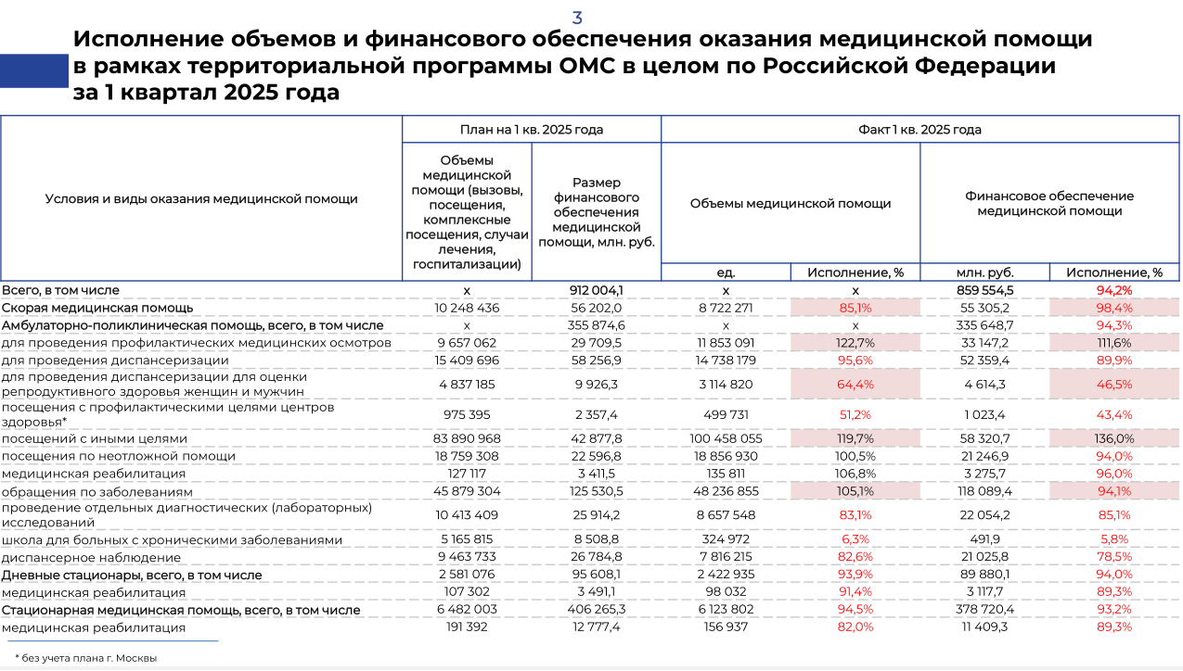

Свод
Анализ исполнения оказанной медицинской помощи (по принятым к оплате реестрам счетов) и структура финансового обеспечения ТП ОМС (ЛО в ЛО) за 5 мес. 2025 года

Вид МП | План объём ГОД | План сумма ГОД | Факт объём 5 мес. | Факт сумма 5 мес. | План объём 5 мес. | План сумма 5 мес. | Исполнение по объемам от 5 мес. |  | Исполнение по сумме от 5 мес. |  | Структура по сумме
 |  |  |  |  |  |  | % | (+, -) | % | (+, -) | по плану | по факту
Амбулаторно-поликлиническая помощь | 8,944,609 | 12,932,265,798 | 3,380,581 | 4,641,619,871 | 3,726,920 | 5,388,444,083 | 91% | -346,339 | 86% | -746,824,212 | 39.7% | 42.8% | Амбулаторно-поликлиническая помощь | 39.7% | Амбулаторно-поликлиническая помощь | 42.8%
Дневные стационары | 108,520 | 3,185,005,101 | 41,160 | 983,567,114 | 45,217 | 1,327,085,459 | 91% | -4,057 | 74% | -343,518,345 | 9.8% | 9.1% | Дневные стационары | 9.8% | Дневные стационары | 9.1%
Стационарная медицинская помощь | 255,966 | 14,388,633,323 | 85,818 | 4,671,471,652 | 106,653 | 5,995,263,885 | 80% | -20,835 | 78% | -1,323,792,233 | 44.2% | 43.1% | Стационарная медицинская помощь | 44.2% | Стационарная медицинская помощь | 43.1%
Скорая медицинская помощь | 433,404 | 2,028,932,578 | 141,555 | 661,973,100 | 180,585 | 845,388,574 | 78% | -39,030 | 78% | -183,415,474 | 6.2% | 6.1% | Скорая медицинская помощь | 6.2% | Скорая медицинская помощь | 6.1%
Общий итог | 9,743,258 | 32,534,836,800 | 3,622,233 | 10,832,379,179 | 4,059,691 | 13,556,182,000 | 89% | -437,458 | 80% | -2,723,802,821 | 100.0% | 101.2% | Общий итог | 100% |  | 100%
Структура по сумме плана
Структура по сумме факта

РФ 38,8% за 1 кв.25

По итогам 5 месяцев 2025 года структура оказания амбулаторной помощи увеличивается до 42,8% по сравнению с планом 39,7% (+3,1%) и выше средней по РФ 38,9% (+3,9%)

